Schritte
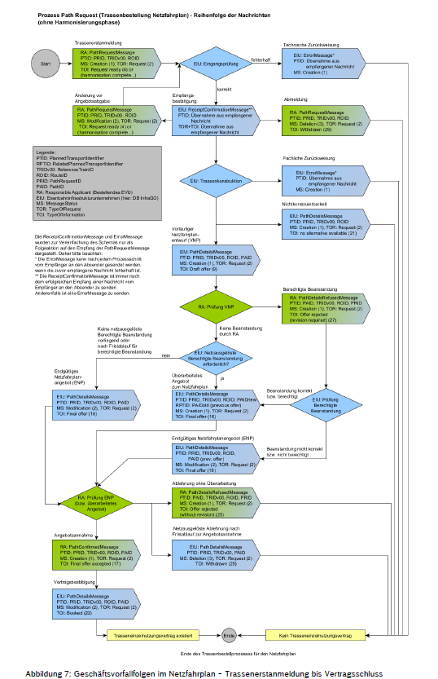
Schritt 1 (Tag 1)
TA | AEV | AB | RCM | ZW

Schritt 2 (Tag 3)
VNPs | NKTs

Schritt 3 (Tag 4)
BB (Konstruktion der Kundenausgelösten BB zum VNP aus Schritt 2)
ENP überarbeiten (zu kundenausgelösten BBs)
Netzausgelöste ENP überarbeiten

Schritt 4 (Tag 5)
ENP versenden
AA | RCM | VB
Ablehnung | RCM
Withdrawn

